ASSOLUTI.IVA
- mettere 0 al posto delle celle vuote di IMPONIBILE (FATTO CON "TROVA E SOSTITUISCI SELEZIONANDO INTERA COLONNA) - nelle celle E3, F3, G3 calcolare l'imponibile totale solo delle CATEGORIA Abbigliamento, Mobili, Svago (FATTO CON SUMIF) - nelle celle E4, F4, G4 calcolare quante volte si ripetono le CATEGORIA Abbigliamento, Mobili, Svago (FATTO CON COUNT IF, CONTA SE) - calcolare MEDIA, SOMMA, di IMPONIBILE - cambiare il CLIENTE H&B con HHB (GIA FATTO, SI FACEVA CON "TROVA E SOSTITUISCI") - colorare di verde solo le celle di CATEGORIA Ufficio (VEDI SOTTO TABELLA MEDIA/SOMMA) - Tramite Formattazione condizionale mettere le barre colore giallo a IMPONIBILE (VEDI SOTTO TABELLA MEDIA SOMMA) ENTRAMBI GLI ULTIMI DUE PUNTI SONO STATI FATTI CON "FORMATTAZIONE CONDIZIONALE"
 |  | € - | ABBIGLIAMENTO | MOBILI | SVAGO
TABELLA BELLA |  |  | 22,827,000.00 € | 5,178,000.00 € | 24,668,000.00 € | IMPONIBILI
CLIENTE | CATEGORIA | IMPONIBILE | 47 | 13 | 47 | N.VALORI
Ferguson and Bardell | Abbigliamento | € 281,000.00
Chateau St. Mark | Abbigliamento | € 323,000.00
HHB | Svago | € 344,000.00
Fletcher's for Children | Attrezzatura | € 361,000.00 |  | IMPONIBILE
Barber Shop | Personale | € 521,000.00 | MEDIA | € 510,166.67
Allstate | Assicurazione | € 527,000.00 | SOMMA | € 171,416,000.00
Canon USA | Ufficio | € 626,000.00
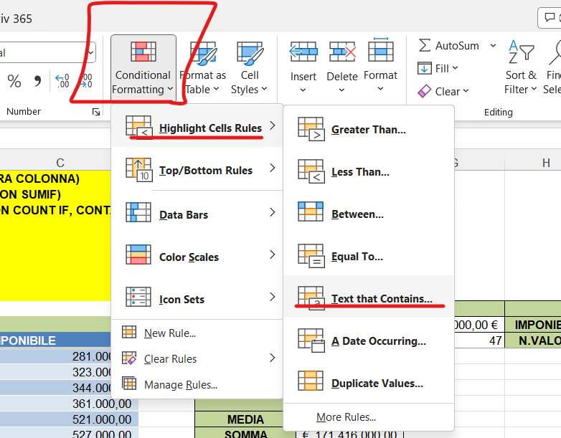
HHB | Svago | € 656,000.00
America Online | Posta elettronica | € 666,000.00
Deluxe Business Forms | Ufficio | € 882,000.00
Agora Publishing | Manuali | € 1,108,000.00
Fletcher's for Children | Mobili | € 1,316,000.00
Furrow Building Materials | Educazione dei figli | € 1,594,000.00
Chinaberry Book | Svago | € 2,719,000.00
Alaska Airlines | Viaggio d'affari | € -
American Airlines | Viaggio d'affari | € 4,092,000.00
DeFrisco's | Ristorante | € 13,859,000.00
Biobottoms | Abbigliamento | € -
Barber Shop | Personale | € 167,000.00
Airport City Taxi | Viaggio d'affari: trasporto | € 202,000.00
Epcot Center | Svago | € 203,000.00
Biergarten | Viaggio d'affari: pasti | € 234,000.00
Dolphin Hotel | Viaggio d'affari: pasti | € 252,000.00
Biobottoms | Abbigliamento | € 259,000.00
Epcot Center | Svago | € 269,000.00
Dolphin Hotel | Viaggio d'affari: pasti | € 271,000.00
Dolphin Hotel | Viaggio d'affari: pasti | € 292,000.00
After the Stork | Abbigliamento | € 293,000.00
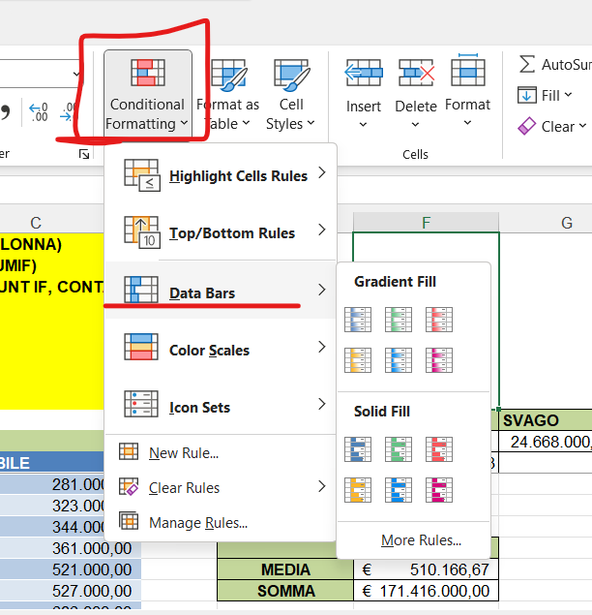
DAK Industries | Mobili | € 307,000.00
Chambers | Regali | € 440,000.00
Cap n Jacks | Viaggio d'affari: pasti | € 487,000.00
Dallas Airport | Viaggio d'affari: pasti | € 566,000.00
Avis | Viaggio d'affari: trasporto | € 802,000.00
Annual fee | Operazioni bancarie | € 1,579,000.00
Concession Air, Portland Airport | Viaggio d'affari: pasti | € -
Furrow Building Materials | Educazione dei figli | € 70,000.00
Bagels | Ristorante | € 104,000.00
Ferguson and Bardell | Salute | € 127,000.00
Childcraft Catalog | Giocattoli e libri | € 162,000.00
Chinaberry Book | Svago | € 179,000.00
Gateway 2000 | Hardware | € 186,000.00
Brights Creek | Abbigliamento | € 186,000.00
Avis | Viaggio d'affari: trasporto | € 203,000.00
Classic Cab Company | Viaggio d'affari: trasporto | € 212,000.00
David Kay | Abitazione | € 222,000.00
Bagels | Ristorante | € 245,000.00
Evergreen Photo | Svago | € 251,000.00
Gardeners Eden | Abitazione | € 257,000.00
Gardeners Eden | Abitazione | € 269,000.00
Elco Computers | Hardware | € 314,000.00
DeLorme Publishing | Software ufficio | € 325,000.00
After the Stork | Abbigliamento | € 347,000.00
Biobottoms | Abbigliamento | € 369,000.00
Biobottoms | Abbigliamento | € 402,000.00
DAK Industries | Mobili | € 471,000.00
Barber Shop | Personale | € 476,000.00
Food Value | Alimentari | € 492,000.00
Friendship House | Abitazione | € 531,000.00
Brights Creek | Abbigliamento | € 552,000.00
Airport City Taxi | Viaggio d'affari: trasporto | € 1,487,000.00
Food Value | Alimentari | € -
Airport City Taxi | Viaggio d'affari: trasporto | € 101,000.00
Gateway 2000 | Hardware | € 38,000.00
Gateway 2000 | Hardware | € 137,000.00
Great Harvest Bakery | Alimentari | € 222,000.00
GG&G | Benzina | € 501,000.00
Best Products | Attrezzatura | € 428,000.00
Cato Institute | Svago | € 561,000.00
Evergreen Photo | Svago | € 1,578,000.00
Baker's Pharmacy | Salute | € 34,000.00
GG&G | Benzina | € 20,000.00
Barber Shop | Personale | € 23,000.00
Great Harvest Bakery | Alimentari | € 98,000.00
Fletcher's for Children | Attrezzatura | € 251,000.00
Brights Creek | Abbigliamento | € 15,000.00
Bridgewater Restaurant, Florence | Ristorante | € 14,000.00
H & B Recordings | Svago | € -
H & B Recordings | Svago | € 399,000.00
Flower Market | Alimentari | € 259,000.00
Ferguson and Bardell | Abbigliamento | € 324,000.00
Chateau St. Mark | Abbigliamento | € 378,000.00
HHB | Svago | € 469,000.00
Fletcher's for Children | Attrezzatura | € 556,000.00
Barber Shop | Personale | € 476,000.00
Allstate | Assicurazione | € 477,000.00
Canon USA | Ufficio | € 556,000.00
HHB | Svago | € 695,000.00
America Online | Posta elettronica | € 1,279,000.00
Deluxe Business Forms | Ufficio | € 35,000.00
Agora Publishing | Manuali | € 175,000.00
Fletcher's for Children | Mobili | € 272,000.00
Furrow Building Materials | Educazione dei figli | € 198,000.00
Chinaberry Book | Svago | € 290,000.00
Alaska Airlines | Viaggio d'affari | € 589,000.00
American Airlines | Viaggio d'affari | € 743,000.00
DeFrisco's | Ristorante | € 271,000.00
Biobottoms | Abbigliamento | € 632,000.00
Barber Shop | Personale | € 90,000.00
Airport City Taxi | Viaggio d'affari: trasporto | € 4,000.00
Epcot Center | Svago | € 5,000.00
Biergarten | Viaggio d'affari: pasti | € 41,000.00
Dolphin Hotel | Viaggio d'affari: pasti | € -
Biobottoms | Abbigliamento | € 737,000.00
Epcot Center | Svago | € 910,000.00
Dolphin Hotel | Viaggio d'affari: pasti | € 241,000.00
Dolphin Hotel | Viaggio d'affari: pasti | € -
After the Stork | Abbigliamento | € 112,000.00
DAK Industries | Mobili | € 113,000.00
Chambers | Regali | € 121,000.00
Cap n Jacks | Viaggio d'affari: pasti | € 160,000.00
Dallas Airport | Viaggio d'affari: pasti | € 195,000.00
Avis | Viaggio d'affari: trasporto | € 215,000.00
Annual fee | Operazioni bancarie | € 321,000.00
Concession Air, Portland Airport | Viaggio d'affari: pasti | € 614,000.00
Furrow Building Materials | Educazione dei figli | € -
Bagels | Ristorante | € 30,000.00
Ferguson and Bardell | Salute | € 34,000.00
Childcraft Catalog | Giocattoli e libri | € 35,000.00
Chinaberry Book | Svago | € 77,000.00
Gateway 2001 | Hardware | € 723,000.00
Brights Creek | Abbigliamento | € 742,000.00
Avis | Viaggio d'affari: trasporto | € 778,000.00
Classic Cab Company | Viaggio d'affari: trasporto | € 878,000.00
David Kay | Abitazione | € 883,000.00
Bagels | Ristorante | € 913,000.00
Evergreen Photo | Svago | € 1,125,000.00
Gardeners Eden | Abitazione | € -
Gardeners Eden | Abitazione | € 33,000.00
Elco Computers | Hardware | € 52,000.00
DeLorme Publishing | Software ufficio | € 97,000.00
After the Stork | Abbigliamento | € -
Biobottoms | Abbigliamento | € 131,000.00
Biobottoms | Abbigliamento | € 169,000.00
DAK Industries | Mobili | € 190,000.00
Barber Shop | Personale | € 191,000.00
Food Value | Alimentari | € 197,000.00
Friendship House | Abitazione | € 201,000.00
Brights Creek | Abbigliamento | € 220,000.00
Airport City Taxi | Viaggio d'affari: trasporto | € 250,000.00
Food Value | Alimentari | € 257,000.00
Airport City Taxi | Viaggio d'affari: trasporto | € 278,000.00
Gateway 2000 | Hardware | € 280,000.00
Gateway 2000 | Hardware | € 300,000.00
Great Harvest Bakery | Alimentari | € 305,000.00
GG&G | Benzina | € 335,000.00
Best Products | Attrezzatura | € 360,000.00
Cato Institute | Svago | € 429,000.00
Evergreen Photo | Svago | € 701,000.00
Baker's Pharmacy | Salute | € -
GG&G | Benzina | € 90,000.00
Barber Shop | Personale | € 69,000.00
Great Harvest Bakery | Alimentari | € 89,000.00
Fletcher's for Children | Attrezzatura | € 138,000.00
Brights Creek | Abbigliamento | € 196,000.00
Bridgewater Restaurant, Florence | Ristorante | € 329,000.00
H & B Recordings | Svago | € 295,000.00
H & B Recordings | Svago | € 19,000.00
Flower Market | Alimentari | € 26,000.00
Ferguson and Bardell | Abbigliamento | € 28,000.00
Chateau St. Mark | Abbigliamento | € 56,000.00
HHB | Svago | € -
Fletcher's for Children | Attrezzatura | € 216,000.00
Barber Shop | Personale | € 250,000.00
Allstate | Assicurazione | € 382,000.00
Canon USA | Ufficio | € 524,000.00
HHB | Svago | € 757,000.00
America Online | Posta elettronica | € 1,045,000.00
Deluxe Business Forms | Ufficio | € 1,568,000.00
Agora Publishing | Manuali | € 117,000.00
Fletcher's for Children | Mobili | € 158,000.00
Furrow Building Materials | Educazione dei figli | € 260,000.00
Chinaberry Book | Svago | € 193,000.00
Alaska Airlines | Viaggio d'affari | € 270,000.00
American Airlines | Viaggio d'affari | € 314,000.00
DeFrisco's | Ristorante | € 894,000.00
Biobottoms | Abbigliamento | € 1,040,000.00
Barber Shop | Personale | € 8,000.00
Airport City Taxi | Viaggio d'affari: trasporto | € 10,000.00
Epcot Center | Svago | € 24,000.00
Biergarten | Viaggio d'affari: pasti | € 11,000.00
Dolphin Hotel | Viaggio d'affari: pasti | € 10,000.00
Biobottoms | Abbigliamento | € 26,000.00
Epcot Center | Svago | € -
Dolphin Hotel | Viaggio d'affari: pasti | € 22,000.00
Dolphin Hotel | Viaggio d'affari: pasti | € 63,000.00
After the Stork | Abbigliamento | € 63,000.00
DAK Industries | Mobili | € 26,000.00
Chambers | Regali | € 25,000.00
Cap n Jacks | Viaggio d'affari: pasti | € 25,000.00
Dallas Airport | Viaggio d'affari: pasti | € 46,000.00
Avis | Viaggio d'affari: trasporto | € -
Annual fee | Operazioni bancarie | € 37,000.00
Concession Air, Portland Airport | Viaggio d'affari: pasti | € 37,000.00
Furrow Building Materials | Educazione dei figli | € 11,000.00
Bagels | Ristorante | € 46,000.00
Ferguson and Bardell | Salute | € 19,000.00
Childcraft Catalog | Giocattoli e libri | € 13,000.00
Chinaberry Book | Svago | € 26,000.00
Gateway 2002 | Hardware | € 26,000.00
Brights Creek | Abbigliamento | € 20,000.00
Avis | Viaggio d'affari: trasporto | € 49,000.00
Classic Cab Company | Viaggio d'affari: trasporto | € 33,000.00
David Kay | Abitazione | € 68,000.00
Bagels | Ristorante | € 33,000.00
Evergreen Photo | Svago | € 147,000.00
Gardeners Eden | Abitazione | € 151,000.00
Gardeners Eden | Abitazione | € 197,000.00
Elco Computers | Hardware | € 310,000.00
DeLorme Publishing | Software ufficio | € 271,000.00
After the Stork | Abbigliamento | € 458,000.00
Biobottoms | Abbigliamento | € 412,000.00
Biobottoms | Abbigliamento | € 807,000.00
DAK Industries | Mobili | € 4,000.00
Barber Shop | Personale | € 81,000.00
Food Value | Alimentari | € 125,000.00
Friendship House | Abitazione | € 98,000.00
Brights Creek | Abbigliamento | € 140,000.00
Airport City Taxi | Viaggio d'affari: trasporto | € 5,000.00
Food Value | Alimentari | € 6,000.00
Airport City Taxi | Viaggio d'affari: trasporto | € 9,000.00
Gateway 2000 | Hardware | € 8,000.00
Gateway 2000 | Hardware | € 11,000.00
Great Harvest Bakery | Alimentari | € 21,000.00
GG&G | Benzina | € 14,000.00
Best Products | Attrezzatura | € 23,000.00
Cato Institute | Svago | € 51,000.00
Evergreen Photo | Svago | € -
Baker's Pharmacy | Salute | € 198,000.00
GG&G | Benzina | € 167,000.00
Barber Shop | Personale | € 95,000.00
Great Harvest Bakery | Alimentari | € 141,000.00
Fletcher's for Children | Attrezzatura | € 351,000.00
Brights Creek | Abbigliamento | € 414,000.00
Bridgewater Restaurant, Florence | Ristorante | € 61,000.00
H & B Recordings | Svago | € 893,000.00
H & B Recordings | Svago | € 985,000.00
Flower Market | Alimentari | € 296,000.00
Ferguson and Bardell | Abbigliamento | € 685,000.00
Chateau St. Mark | Abbigliamento | € 1,138,000.00
HHB | Svago | € 1,334,000.00
Fletcher's for Children | Attrezzatura | € 30,000.00
Barber Shop | Personale | € 30,000.00
Allstate | Assicurazione | € 406,000.00
Canon USA | Ufficio | € 197,000.00
HHB | Svago | € 645,000.00
America Online | Posta elettronica | € 645,000.00
Deluxe Business Forms | Ufficio | € 259,000.00
Agora Publishing | Manuali | € 646,000.00
Fletcher's for Children | Mobili | € 259,000.00
Furrow Building Materials | Educazione dei figli | € 645,000.00
Chinaberry Book | Svago | € 879,000.00
Alaska Airlines | Viaggio d'affari | € 259,000.00
American Airlines | Viaggio d'affari | € 274,000.00
DeFrisco's | Ristorante | € 975,000.00
Biobottoms | Abbigliamento | € 480,000.00
Barber Shop | Personale | € 1,187,000.00
Airport City Taxi | Viaggio d'affari: trasporto | € 832,000.00
Epcot Center | Svago | € 227,000.00
Biergarten | Viaggio d'affari: pasti | € 98,000.00
Dolphin Hotel | Viaggio d'affari: pasti | € 1,190,000.00
Biobottoms | Abbigliamento | € 300,000.00
Epcot Center | Svago | € 2,407,000.00
Dolphin Hotel | Viaggio d'affari: pasti | € 1,021,000.00
Dolphin Hotel | Viaggio d'affari: pasti | € 646,000.00
After the Stork | Abbigliamento | € 259,000.00
DAK Industries | Mobili | € 193,000.00
Chambers | Regali | € 96,000.00
Cap n Jacks | Viaggio d'affari: pasti | € 594,000.00
Dallas Airport | Viaggio d'affari: pasti | € 282,000.00
Avis | Viaggio d'affari: trasporto | € 1,814,000.00
Annual fee | Operazioni bancarie | € 193,000.00
Concession Air, Portland Airport | Viaggio d'affari: pasti | € 654,000.00
Furrow Building Materials | Educazione dei figli | € 729,000.00
Bagels | Ristorante | € 632,000.00
Ferguson and Bardell | Salute | € 240,000.00
Childcraft Catalog | Giocattoli e libri | € 955,000.00
Chinaberry Book | Svago | € 1,126,000.00
Gateway 2003 | Hardware | € -
Brights Creek | Abbigliamento | € 297,000.00
Avis | Viaggio d'affari: trasporto | € 646,000.00
Classic Cab Company | Viaggio d'affari: trasporto | € 714,000.00
David Kay | Abitazione | € 807,000.00
Bagels | Ristorante | € 591,000.00
Evergreen Photo | Svago | € 918,000.00
Gardeners Eden | Abitazione | € 1,265,000.00
Gardeners Eden | Abitazione | € 256,000.00
Elco Computers | Hardware | € 371,000.00
DeLorme Publishing | Software ufficio | € 457,000.00
After the Stork | Abbigliamento | € 642,000.00
Biobottoms | Abbigliamento | € 1,571,000.00
Biobottoms | Abbigliamento | € 756,000.00
DAK Industries | Mobili | € 1,571,000.00
Barber Shop | Personale | € 2,716,000.00
Food Value | Alimentari | € 640,000.00
Friendship House | Abitazione | € 255,000.00
Brights Creek | Abbigliamento | € 413,000.00
Airport City Taxi | Viaggio d'affari: trasporto | € 361,000.00
Food Value | Alimentari | € 544,000.00
Airport City Taxi | Viaggio d'affari: trasporto | € 678,000.00
Gateway 2000 | Hardware | € 1,054,000.00
Gateway 2000 | Hardware | € 482,000.00
Great Harvest Bakery | Alimentari | € 722,000.00
GG&G | Benzina | € 269,000.00
Best Products | Attrezzatura | € 371,000.00
Cato Institute | Svago | € 462,000.00
Evergreen Photo | Svago | € 541,000.00
Baker's Pharmacy | Salute | € 648,000.00
GG&G | Benzina | € 644,000.00
Barber Shop | Personale | € 902,000.00
Great Harvest Bakery | Alimentari | € 722,000.00
Fletcher's for Children | Attrezzatura | € 1,457,000.00
Brights Creek | Abbigliamento | € 1,786,000.00
Bridgewater Restaurant, Florence | Ristorante | € -
H & B Recordings | Svago | € 85,000.00
H & B Recordings | Svago | € 84,000.00
Flower Market | Alimentari | € 115,000.00
Ferguson and Bardell | Abbigliamento | € 152,000.00
Chateau St. Mark | Abbigliamento | € 82,000.00
HHB | Svago | € 84,000.00
Fletcher's for Children | Attrezzatura | € 115,000.00
Barber Shop | Personale | € 153,000.00
Allstate | Assicurazione | € 80,000.00
Canon USA | Ufficio | € 102,000.00
HHB | Svago | € -
America Online | Posta elettronica | € 198,000.00
Deluxe Business Forms | Ufficio | € 233,000.00
Agora Publishing | Manuali | € 279,000.00
Fletcher's for Children | Mobili | € 298,000.00
Furrow Building Materials | Educazione dei figli | € 478,000.00
Chinaberry Book | Svago | € 626,000.00
Alaska Airlines | Viaggio d'affari | € 757,000.00
American Airlines | Viaggio d'affari | € 1,128,000.00
DeFrisco's | Ristorante | € 1,527,000.00
Biobottoms | Abbigliamento | € 4,134,000.00
Barber Shop | Personale | € 6,850,000.00
Airport City Taxi | Viaggio d'affari: trasporto | € 11,712,000.00

